人物
 |  |  |  |  |  |  |  |  |  |  |  |  |  |  |  |  |  |  |  |  |  |  |  |  | .st格斗0射击0力量0坚韧0敏捷0智力0感知0意志0交际0生命值生命值上限0命运点命运点上限威胁0恐吓0攀爬0运动0游泳0酗酒0狂欢0躲藏0闪避0潜行0估价0逻辑0赌博0警觉0搜查0搜索0察言观色0交易0欺诈0搜集信息0伪装0吸引0扯淡0指挥0 | 审判庭汇款单（自动计算工资小工具）
玩家 |  |  |  |  | 角色 |  | 填入角色名称 |  |  |  |  |  |  |  |  |  | 资金 | 是否启用月工资 |  |  | 否 |  | 每月 | 0 |  | 社会阶级 |  |  |  |  | 当前等级 |  | 等级提升 |  | 当月工资 |  | 已发放工资月数 |  |  | 工资总额
生涯职业 |  |  |  |  | 生日 |  |  |  | 月 |  | 日 |  | 年龄 |  |  |  |  | 行动经费 |  |  |  |  | 已用 | 0
当前阶级 |  |  |  |  | 等级 |  |  |  | 经验 | 持有 |  |  | 已用 | 0 |  |  |  | 其他收入 |  |  |  |  | 剩下
 |  |  |  |  |  |  |  |  |  |  |  |  |  |  |  |  |  |  |  |  |  |  |  |  |  | 起始资金
状态 | 身高 |  |  | 虹膜 |  |  | 发色 |  |  | 预言 | 投掷 | 预言 |  |  |  |  |  |  |  |  | 影响 |  |  |  |  | 生涯职业 |  |  |  |  | 起始资金骰点 |  |  |  |  |  |  |  |  | 总金额
 | 体重 |  |  | 肤色 |  |  | 发型 |  |  |  |  |  |  |  |  |  |  |  |  |  |  |  |  |  |  |  |  |  |  |  |  |  | + |  |  | （ | 1 | ） | =
 |  |  |  |  |  |  |  |  |  |  |  |  |  |  |  |  |  |  |  |  |  |  |  |  |  |  |  |  |  |  |  |  |  |  |  | ↑↑↑骰子自己丢
属性情况 | 基础 | 超然 | 备注 | 加成 | 训练 | 消耗XP | 减值 | 最终 | 加值 | 命 运 点 | 失心 |  |  | 堕落 |  |  | 角色头像 |  | 这里可以有头像
格斗 WS |  | 1 |  |  |  |  |  | 0 | 0 |  |  |  |  |  |  | 80 |  |  |  |  |  |  |  |  |  | 颅骨记账（不并入自动化，可用可不用）
射击 BS |  | 1 |  |  |  |  |  | 0 | 0 |  |  |  |  |  |  | 81 |  |  |  |  |  |  |  |  |  | 购买 |  | 花费 |  | 备注 |  | 售出 |  | 收入 |  | 备注 |  | 额外收入 |  | 备注
力量 S |  | 1 |  |  |  |  |  | 0 | 0 |  |  |  |  |  |  | 82
坚韧 T |  | 1 |  |  |  |  |  | 0 | 0 |  |  |  |  |  |  | 83
敏捷 Ag |  | 1 |  |  |  |  |  | 0 | 0 | 剩 余 |  |  |  |  |  | 84
智力 Int |  | 1 |  |  |  |  |  | 0 | 0 |  |  |  |  |  |  | 85
感知 Per |  | 1 |  |  |  |  |  | 0 | 0 |  |  |  |  |  |  | 86
意志 WP |  | 1 |  |  |  |  |  | 0 | 0 |  |  |  |  |  |  | 87
交际 Fel |  | 1 |  |  |  |  |  | 0 | 0 |  |  |  |  |  |  | 88
 |  |  |  |  |  | 0 |  |  |  |  |  |  |  |  |  |  |  |  |  | 角色
移动 | 部分 |  | 完整 |  | 冲锋 |  | 奔跑 |  | 每分钟 |  | 每小时 |  | 每天 |  | 备注 |  | 致命伤情况
徒步 | 0 |  | 0 |  | 0 |  | 0 |  | 12m |  | 0.75km |  | 7km |  | — |  | 头部 0-1 |  |  |  |  | 躯干 31-70
飞跑 | —— |  | —— |  | —— |  | 0 |  | —— |  | —— |  | —— |  | — |  | 右手 11-20 |  |  |  |  | 左手 21-30
 |  |  |  |  |  |  |  |  |  |  |  |  |  |  |  |  | 左腿 86-00 |  |  |  |  | 左腿 71-85
先攻 | 基础 |  | 谨小慎微 |  | 闪电反射 |  | 巢都出身 |  | 其他 |  | 最终 |  |  |  |  |  | 其他 |  |  |  |  | 其他
 | 0 |  | 否 |  | 否 |  | 否 |  | 暂无 |  | 1D10+0
 |  |  |  |  |  |  |  |  |  |  |  |  |  |  |  |  | 负重（单位：kg）
承伤和防护情况（简） |  |  |  |  |  |  |  |  |  |  |  |  |  |  |  |  | 负重上限 |  | 0.9 |  | 当前负重 |  | 0
承伤 | 基础 |  | 加成 |  | 备注 |  | 减值 |  | 备注 |  | 最终承伤 |  | 0 | 剩余 |  |  | 参考值 |  | SB+TB |  | 举起 |  | 拖拽
装备数值 | 头部 0-1 |  | 右臂 11-20 |  | 左臂 21-30 |  | 躯干 31-70 |  | 右腿 71-85 |  | 左腿 86-00 |  | 血肉苦弱 |  | 0 |  |  |  | 0 |  | 2.25 |  | 4.5
额外护甲 |  |  |  |  |  |  |  |  |  |  |  |  | 特殊护甲 |  | 无
额外坚韧 |  |  |  |  |  |  |  |  |  |  |  |  | 坚韧加值 |  | 0 |  | 武器训练
最终数值 |  | 0 |  | 0 |  | 0 |  | 0 |  | 0 |  | 0 |  |  |  |  | 基础 |  | 例如：基本武器训练（原始）
 |  |  |  |  |  |  |  |  |  |  |  |  |  |  |  |  | 格斗
防护立场（简） |  |  |  |  |  |  |  |  |  |  |  |  |  |  |  |  | 手枪
名称 |  | 防护类型 |  | 减伤数值 |  | 完全失效 |  |  | 过载 |  |  | 持续时间/充能 |  |  |  |  | 重型
 |  |  |  |  |  |  |  |  |  |  |  |  |  |  |  |  | 异种/特种 |  |  |  |  |  |  |  |  |  |  | 0 |  |  |  |  |  | 0 |  |  |  | 0
 |  |  |  |  |  |  |  |  |  |  |  |  |  |  |  |  | 其他
 |  |  |  |  |  |  |  |  |  |  |  |  |  |  |  |  |  |  |  |  |  |  |  |  |  | 最好使用excel或wps打开本卡
 |  |  |  |  |  |  |  |  |  |  |  |  |  |  |  |  | 影响力天赋
基础技能 |  |  |  |  |  |  |  |  |  |  |  |  |  |  |  |  | 平等待遇 |  | 例如：平等待遇（国教） |  |  |  |  |  |  | 使用ALT+ENTER换行
名称 | 属性 | 受训 | +10 | +20 | 天赋 | 数值 | 其他加成情况 |  |  |  |  |  |  |  | 花费
威胁/恐吓 | S |  |  |  |  | 0 |  |  |  |  |  |  |  |  | 0 |  | 有口皆碑 |  |  |  |  |  |  |  |  | 快速录入请见数据导入
攀爬/运动 | S |  |  |  |  | 0 |  |  |  |  |  |  |  |  | 0
游泳 | S |  |  |  |  | 0 |  |  |  |  |  |  |  |  | 0 |  | 对手
酗酒/狂欢 | T |  |  |  |  | 0 |  |  |  |  |  |  |  |  | 0 |  |  |  |  |  |  |  |  |  |  | 经验开销计算(需手动填写)
躲藏 | AG |  |  |  |  | 0 |  |  |  |  |  |  |  |  | 0 |  | 不共戴天 |  |  |  |  |  |  |  |  | 等级 | 1 |  | 2 |  | 3 |  | 4 |  | 5 |  | 6 |  | 7 |  | 8 |  | 扬升
闪避 | AG |  |  |  |  | 0 |  |  |  |  |  |  |  |  | 0 |  |  |  |  |  |  |  |  |  |  | 总计 | 0 | /499 | 0 | /999 | 0 | /1999 | 0 | /2999 | 0 | /5999 | 0 | /7999 | 0 | /9999 | 0 | /14999 | 0
潜行 | AG |  |  |  |  | 0 |  |  |  |  |  |  |  |  | 0 |  |  |  |  |  |  |  |  |  |  | 属性
估价 | INT |  |  |  |  | 0 |  |  |  |  |  |  |  |  | 0 |  | 起源 |  |  |  | 母星 |  |  |  |  | 技能
逻辑 | INT |  |  |  |  | 0 |  |  |  |  |  |  |  |  | 0 |  |  |  |  |  |  |  |  |  |  | 天赋
赌博 | INT |  |  |  |  | 0 |  |  |  |  |  |  |  |  | 0 |  | 此处填入出身世界描述。
警觉 | PER |  |  |  |  | 0 |  |  |  |  |  |  |  |  | 0
搜查/搜索 | PER |  |  |  |  | 0 |  |  |  |  |  |  |  |  | 0
察言观色 | PER |  |  |  |  | 0 |  |  |  |  |  |  |  |  | 0
交易 | FEL |  |  |  |  | 0 |  |  |  |  |  |  |  |  | 0
欺诈 | FEL |  |  |  |  | 0 |  |  |  |  |  |  |  |  | 0
搜集信息 | FEL |  |  |  |  | 0 |  |  |  |  |  |  |  |  | 0
伪装 | FEL |  |  |  |  | 0 |  |  |  |  |  |  |  |  | 0
吸引 | FEL |  |  |  |  | 0 |  |  |  |  |  |  |  |  | 0
扯淡 | FEL |  |  |  |  | 0 |  |  |  |  |  |  |  |  | 0
指挥 | FEL |  |  |  |  | 0 |  |  |  |  |  |  |  |  | 0
 |  |  |  |  |  |  |  |  |  |  |  |  |  |  | 0
高级技能 |  |  |  |  |  |  |  |  |  |  |  |  |  |  |  |  | 详细情况
名称 |  |  | 属性 | 受训 | +10 | +20 | 天赋 | 数值 | 其他加成情况 |  |  |  |  |  | 花费 |  | 背景包
听说语言 |  |  |  |  |  |  |  | 0 |  |  |  |  |  |  | 0 |  |  |  |  |  |  | 花费
 |  |  | - |  |  |  |  | 0 |  |  |  |  |  |  | 0 |  | 此处填入背景包详情。
 |  |  | - |  |  |  |  | 0 |  |  |  |  |  |  | 0
密语 |  |  | - |  |  |  |  | 0 |  |  |  |  |  |  | 0
 |  |  | - |  |  |  |  | 0 |  |  |  |  |  |  | 0
暗号 |  |  | - |  |  |  |  | 0 |  |  |  |  |  |  | 0
 |  |  | - |  |  |  |  | 0 |  |  |  |  |  |  | 0
常识 |  |  | - |  |  |  |  | 0 |  |  |  |  |  |  | 0
 |  |  | - |  |  |  |  | 0 |  |  |  |  |  |  | 0
 |  |  | - |  |  |  |  | 0 |  |  |  |  |  |  | 0
学术知识 |  |  | - |  |  |  |  | 0 |  |  |  |  |  |  | 0
 |  |  | - |  |  |  |  | 0 |  |  |  |  |  |  | 0
 |  |  | - |  |  |  |  | 0 |  |  |  |  |  |  | 0
禁忌知识 |  |  | - |  |  |  |  | 0 |  |  |  |  |  |  | 0 |  |  |  |  |  |  | 花费
 |  |  | - |  |  |  |  | 0 |  |  |  |  |  |  | 0
生计 |  |  | - |  |  |  |  | 0 |  |  |  |  |  |  | 0
 |  |  | - |  |  |  |  | 0 |  |  |  |  |  |  | 0
 |  |  | - |  |  |  |  | 0 |  |  |  |  |  |  | 0
 |  |  | - |  |  |  |  | 0 |  |  |  |  |  |  | 0
 |  |  | - |  |  |  |  | 0 |  |  |  |  |  |  | 0
 |  |  | - |  |  |  |  | 0 |  |  |  |  |  |  | 0
 |  |  |  |  |  |  |  | 0 |  |  |  |  |  |  | 0
导航 |  |  | - |  |  |  |  | 0 |  |  |  |  |  |  | 0
 |  |  | - |  |  |  |  | 0 |  |  |  |  |  |  | 0
驾驶 |  |  | - |  |  |  |  | 0 |  |  |  |  |  |  | 0
 |  |  | - |  |  |  |  | 0 |  |  |  |  |  |  | 0
 |  |  |  |  |  |  |  |  |  |  |  |  |  |  | 0
天 赋 记 录
名称 |  |  |  | 具体 |  |  |  |  |  |  |  |  |  |  |  |  |  |  |  |  |  |  | R | 花费
起始技能 |  |  |  | 按照职业生涯，填入起始技能，例如：听说语言（低哥特语）（Int），技术应用（Int），阅读（Int），密语（科技类）（Int），生计（雕刻师）（Ag）或者生计（抄写员）（Int）。

起始武器训练 |  |  |  | 填入生涯（职业）的起始武器训练，并按照类型填入上方的武器训练表中。

 |  |  |  |  |  |  |  |  |  |  |  |  |  |  |  |  |  |  |  |  |  |  |  | 0
出 身 特 性
名称 |  |  |  | 描述

其 余 特 性
名称 |  |  |  | 描述

角色背景
请务必在此填写背景故事！ 使用Alt+Enter换行

武备
近 战 武 器 |  |  |  |  |  |  |  |  |  |  |  |  |  |  |  |  |  |  |  |  |  |  | 武器改装/升级效果
名称 |  | 类型 |  | 射程 |  | 伤害 |  | 破甲 |  | 特性 |  |  |  | 重量 | 花费 | 品质 | 改装/升级 |  |  |  |  | 花费 | 改装名称 | 效果描述

远程武器
名称 |  | 类型 |  | 射程 |  | 射速 |  | 伤害 |  | 破甲 | 弹容 |  | 装填 | 特性 |  |  |  |  | 品质 |  | 重量 | 花费

 |  | 弹药 |  |  |  |  |  |  |  |  | 弹夹 |  |  | 改装
 |  |  |  |  |  |  |  |  |  |  | 5
 |  | 弹药 |  |  |  |  |  |  |  |  | 弹夹 |  |  | 改装
 |  |  |  |  |  |  |  |  |  |  | 6
 |  | 弹药 |  |  |  |  |  |  |  |  | 弹夹 |  |  | 改装
 |  |  |  |  |  |  |  |  |  |  | 40
 |  | 弹药 |  |  |  |  |  |  |  |  | 弹夹 |  |  | 改装
弹药和榴弹等
名称 |  | 类型/数量 |  | 伤害 |  | 破甲 |  | 特性/适配/描述 |  |  |  |  |  |  |  |  |  | 基重 | 单费 | 数量 | 重量 | 花费 | 购买物品资金自填减费配平/已并入已用经费
 |  |  |  |  |  |  |  |  |  |  |  |  |  |  |  |  |  |  |  |  |  |  | 多个相同物品减费配平 |  |  |  | 单个物品配平
 |  |  |  |  |  |  |  |  |  |  |  |  |  |  |  |  |  |  |  |  |  |  | 名称 | 单减费 | 数量 | 总减费 | 名称 | 减费数

防护立场&饰品&其他
名称 |  | 效果描述 |  |  |  |  |  |  |  |  |  |  |  |  |  |  |  |  |  |  | 重量 | 花费

护甲
名称 |  | 防护部位 |  | AP |  | 效果描述 |  |  |  |  |  |  |  |  |  |  |  |  |  |  | 重量 | 花费

物品
名称 |  | 具体 |  |  |  |  |  |  |  |  |  |  |  |  |  |  |  | 基重 | 单费 | 数量 | 重量 | 花费
背 包

 |  | 2
格 | 0 | 80
射 | 0 | 81
力 | 0 | 82
坚 | 0 | 83
敏 | 0 | 84
智 | 0 | 85
感 | 0 | 86
意 | 0 | 87
交 | 0 | 88
同伴
种类/型号 |  |  | 属性情况 |  | 基础 | 超然 | 备注 | 加成 | 最终 | 加值 | 体型 |  | 修正 |  | 移动 |  | 护甲 |  |  | 承伤
 |  |  | 格斗 WS |  |  | 1 |  | 0 | 0 | 0 |  |  |  |  | 技能 |  | 天赋 |  |  | 特性
名字/绰号 |  |  | 射击 BS |  |  | 1 |  | 0 | 0 | 0
 |  |  | 力量 S |  |  | 1 |  | 0 | 0 | 0
伙伴样貌 |  |  | 坚韧 T |  |  | 1 |  | 0 | 0 | 0 |  |  |  |  |  |  |  |  |  |  |  |  | 购买物品资金：自填加费配平/已并入已用经费
 |  |  | 敏捷 Ag |  |  | 1 |  | 0 | 0 | 0 |  |  |  |  |  |  |  |  |  |  |  |  | 多个相同物品减费配平 |  |  |  | 单个物品配平
 |  |  | 智力 Int |  |  | 1 |  | 0 | 0 | 0 |  |  |  |  |  |  |  |  |  |  |  |  | 名称 | 单加费 | 数量 | 总加费 | 名称 | 加费数
 |  |  | 感知 Per |  |  | 1 |  | 0 | 0 | 0
 |  |  | 意志 WP |  |  | 1 |  | 0 | 0 | 0
 |  |  | 交际 Fel |  |  | 1 |  | 0 | 0 | 0
 |  |  | 武 器 | 名称 |  |  |  | 类型 |  | 射程 |  | 伤害 |  | 破甲 |  | 特性

装备

假肢/神经反馈设备等情况
类型 | 名称 | 位置 | 装配 | 品质 | 花费 | 具 体 植 入 | 名称 |  |  |  | 效果
假肢 | 生化手臂 | 左臂 | -
 | 仿生肌肉移植 | 全身 | -
植 入 设 备 | 机械装殖 | 全身 | -
 | 机械外壳 | 背部 | -
 | 思维刺激设备MIU | 头部 | -
 | 电子接口 | 头部 | -
 | 循环呼吸面罩 | 头部 | -
 | 脑皮层植入物 | 头部 | -
 | 电感组织 | 左手 | -
附 肢 | 多功能附肢 | 背部 | -
 | 构造阵列 | 背部 | -
 | 医疗附肢 | 背部 | -
 | 光学附肢 | 背部 | -
 | 多功能附肢 | 背部 | -
扩 展 |  |  | -
 |  |  | -
 |  |  | -
 |  |  | -
杂物
名称 |  | 描述
 |  | 填入不计入花费的随身杂物

车卡指南
1 .选择出生地 |  |  |  |  | DH车卡战斗入门指南 指南制作者们：晨星、IAN、五三点九 引言：论扩展与规则书与本指南的使用指南 关于扩展内容是什么？ 扩展旨在丰富核心规则外的游玩体验（如新增出身、NPC及装备等），在使用扩展之前，需提前咨询你的GM。 本指南仅引用《【CBR】黑暗异端1版核心规则书》部分内容。 旨在提供一份仅供参考的DH车卡战斗流程入门指南，而非黑暗异端圣典。 强烈建议搭配“规则书本体”使用。若指南内容与规则书或 GM 的裁定有冲突，请以规则书原文或GM为准。 对于指南中未提及且无标注的扩展数据，请自行查阅对应资料文件或询问GM。 规则资料查找链接如下 黑暗异端不全书项目地址：https://github.com/VolEurr0Se/DH1e_chm/releases 使用github需要一定的灵能使用知识（懂得都懂）。 在上述地址中你可以获得规则，资源，及自动卡。 如果无法使用github↓ 翻译：译辞修会圣杯分部 【战锤40K TRPG《黑暗异端》全出身世界整合】网页地址：https://b23.tv/EmRikwu 【战锤40K TRPG《黑暗异端》全背景包整合-哔哩哔哩】网页地址： https://b23.tv/byypIYv 另外，如想交流战锤跑团相关，可以加入qq群 963502363

在四个核心规则、或扩展规则的出生地中任选其一。

它决定了你的侍僧的基础技能、属性加减值及独特特性等（详见《核心规则书》第15 页，扩展见https://b23.tv/EmRikwu）。

生涯（职业）选择范围

出生地直接限制了可选的职业（生涯）范围。如“蛮荒世界”无法选择“技术神甫”。

（详见附页“出身世界和对应可选职业”）

2 .投掷属性骰

侍僧在基本生理、心理、格斗射击上的强弱。共9 项：格斗能力、射击能力、力量、坚韧、敏捷、智力、感知、意志、交际。

投掷属性

投掷2d10（网团：r9#2d10）得出属性基本值。

属性基本值+对应出身世界调整值=侍僧的基础属性值。

（详见附页“出身世界和对应初始属性加成”）

一次重投机会

每项基本值可重投1 次，重投后必须接受结果，不可二次。

属性加值
 |  |  |  |  | 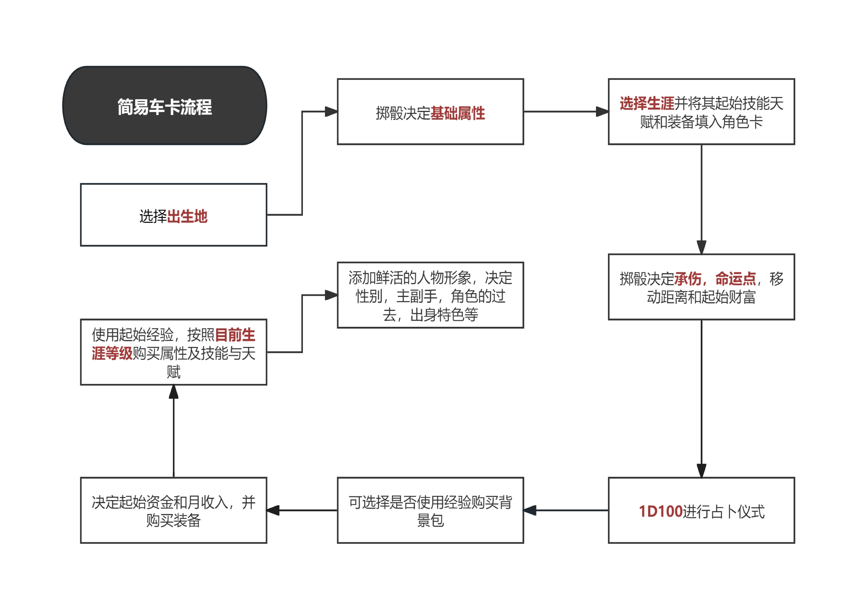
属性加值=最终属性值÷10（向下取整）。

示例：45 坚韧=坚韧+4；36 交际=交际+3。

格斗技巧（WS）

影响使用近战时的近战命中率。

远程技巧（BS）

影响使用远程、投掷时的远程命中率。

力量（S）：肌肉、力量的强度。

进行近战攻击时，伤害骰会额外加上力量加值，影响最终近战伤害。

坚韧（T）：对创伤、环境的忍耐力。

受到攻击时，需减去等同于坚韧加值的伤害，影响最终承伤。

示例：伤害7 -坚韧4 =真实伤害3。

敏捷（Ag）：速度、反应与平衡。

敏捷加值决定战斗中的移动距离与行动快慢（先攻权）。

智力（In t）：理性、知识储备上的敏锐。

综合性属性，智力类的技能种类丰富、范围广；并决定医疗技能的HP 回复量。

感知（Per）：感官、直觉上的敏锐。

决定常用技能警觉的强弱；其加值可增加灵能感应技能的侦测半径。

意志（WP）：我是罗格·多恩。
 |  |  |  |  | 出身世界和对应可选职业（可自由选择与出身世界相对应的可选职业，也可投掷d100随机职业）
直接决定灵能使用及灵能相关技能的成功率；同时也是恐惧判定是否成功的依据。
 |  |  |  |  | 出身 |  | 文员 | 法务官 | 杀手 | 修女会 | 牧师 | 卫队士兵 | 帝国灵能者 | 流氓 | 技术神甫
交际（Fel）：社交手腕、魅力与领导力。 |  |  |  |  | 帝国世界 |  | 01~11 | 12~23 | 24~33 | 34~42 | 43~54 | 55~65 | 66~77 | 78~89 | 90~100
 |  |  |  |  | 巢都世界 |  | 不可选 | 01~17 | 18~20 | 不可选 | 21~25 | 26~35 | 36~40 | 41~79 | 80~100
影响与NPC 互动时社交技能的投骰结果，影响侍僧的人际交往能力。 |  |  |  |  | 蛮荒世界 |  | 不可选 | 不可选 | 01~30 | 不可选 | 不可选 | 31~80 | 81~90 | 91~100 | 不可选
 |  |  |  |  | 虚空生人 |  | 01~10 | 11~20 | 21~25 | 不可选 | 26~35 | 不可选 | 36~75 | 76~85 | 86~100
属性与技能间的关系 |  |  |  |  | 忠嗣学院 |  | 01~20 | 21~40 | 不可选 | 41~60 | 61~80 | 81~100 | 不可选 | 不可选 | 不可选
 |  |  |  |  | 铸造世界 |  | 01~25 | 不可选 | 26~35 | 不可选 | 图兰舒什限定 | 36~60 | 伊杜梅亚限定 | 61~70 | 71~100
技能分为基础和高级两类，属性高低会直接决定对应技能的技能值，具体如下有三种情况： |  |  |  |  | 贵族生人 |  | 01~18 | 19~30 | 31~40 | 不可选 | 41~56 | 57~75 | 76~85 | 86~100 | 不可选
 |  |  |  |  | 思维洗涤 |  | 不可选 | 01~15 | 16~50 | 不可选 | 51~60 | 61~80 | 81~90 | 不可选 | 91~100
已受训的技能 |  |  |  |  | 圣殿世界 |  | 01~10 | 11~18 | 19~30 | 31~55 | 56~80 | 81~100 | 不可选 | 不可选 | 不可选
 |  |  |  |  | 役从门生 |  | 01~20 | 21~32 | 不可选 | 不可选 | 33~60 | 不可选 | 61~80 | 81~100 | 不可选
如果你已经学习过某项技能（即“已受训”），那么，该技能的技能值将完全等同于你对应的属性值。 |  |  |  |  | 修院栽培 |  | 01~25 | 不可选 | 26~50 | 51~60 | 61~85 | 85~95 | 不可选 | 96~100 | 不可选

•未受训的基础技能
 |  |  |  |  | 出身世界和对应初始属性的加成
对于基础技能，即使你没有专门学习过（未受训），依然可以使用，但能力会打折扣，只会按对应属性值的一半来计算。 |  |  |  |  | 侍僧的属性数值由投掷2d10 + 以下九个属性的具体调整值而得出。 |  |  |  |  |  |  |  | 蓝底 | 额外增加 | 橙底 | 额外减少
 |  |  |  |  | 出身 | 类型 |  | WS | BS | S | T | AG | INT | PER | WP | FEL
•未受训的高级技能 |  |  |  |  | 帝国世界 | 核心内容 |  | 20 | 20 | 20 | 20 | 20 | 20 | 20 | 20+3 | 20
 |  |  |  |  | 马卡贝斯五号 | 帝国世界的扩展 |  | 20 | 20 | 20 | 20-3 | 20 | 20 | 20 | 20 | 20
高级技能门槛较高，通常情况下，如果你没有经过专门训练（未受训），是无法使用的。 |  |  |  |  | 锡诺菲亚 | 帝国世界的扩展 |  | 20 | 20 | 20 | 20 | 20 | 20 | 20+5 | 20-3 | 20-3
 |  |  |  |  | 巢都世界 | 核心内容 |  | 20 | 20 | 20 | 15 | 20 | 20 | 20 | 20 | 25
示例：你的敏捷属性为60，“闪避”属于敏捷基础技能。 |  |  |  |  | 巢都变种人 | 巢都世界的扩展 |  | 20 | 20 | 20 | 15+10 | 20 | 20 | 20 | 20 | 25-10
 |  |  |  |  | 枪灰城 | 巢都世界的扩展 |  | 20 | 20+5 | 20 | 15 | 20 | 20 | 20 | 20 | 25
若已受训：你的闪避技能值就是60。 |  |  |  |  | 沃格巢都 | 巢都世界的扩展 |  | 20 | 20 | 20 | 15+10 | 20 | 20 | 20 | 20 | 25-10
 |  |  |  |  | 蛮荒世界 | 核心内容 |  | 20 | 20 | 25 | 25 | 20 | 20 | 20 | 15 | 15
若未受训：你的闪避技能值则是属性的一半，即30。 |  |  |  |  | 黄昏星 | 蛮荒世界的扩展 |  | 20 | 20 | 25 | 25 | 20 | 20 | 20+3 | 15+3 | 15
 |  |  |  |  | 虚空生人 | 核心内容 |  | 20 | 20 | 15 | 20 | 20 | 20 | 20 | 25 | 20
 |  |  |  |  | 卡利西斯舰队 | 虚空生人的扩展 |  | 20 | 20 | 15+5 | 20 | 20 | 20 | 20 | 25 | 20
3 .生涯选择（职业） |  |  |  |  | 黑暗舰舱人 | 虚空生人的扩展 |  | 20 | 20 | 15 | 20+5 | 20 | 20-5 | 20 | 25+5 | 20-5
 |  |  |  |  | 忠嗣学院 | 扩展内容 |  | 20 | 20 | 20 | 20 | 20 | 20 | 20 | 20 | 20
可从生涯中自选一详可选生涯，确保属于出生地中‘可选’的职业。 |  |  |  |  | 枯萎学院 | 忠嗣学院的扩展 |  | 20 | 20 | 20 | 20+5 | 20 | 20 | 20 | 20 | 20
 |  |  |  |  | 铸造世界 | 扩展内容 |  | 15 | 20 | 20 | 20 | 20 | 25 | 20 | 20 | 20
或投d100 随机决定，若随机决定，需对照（附页“出身世界和对应可选职业”）。 |  |  |  |  | 遗失的数据板 | 铸造世界的扩展 |  | 取决于选择《遗失的数据板》17种出身中的哪一个，可选如图兰舒什、伊杜梅亚、探索舰队、机械神教研究站等。
 |  |  |  |  | 贵族生人 | 扩展内容 |  | 20 | 20 | 20 | 20 | 20 | 20 | 20 | 15 | 25
各生涯起始资金与XP |  |  |  |  | 马尔菲污血 | 贵族生人的扩展 |  | 20 | 20 | 20 | 20 | 20 | 20+10 | 20 | 15 | 25
 |  |  |  |  | 思维洗涤 | 扩展内容 |  | 20 | 20 | 20 | 20 | 20 | 20 | 20 | 25 | 15
不同生涯提供不同的‘免费’默认初始装备、能力及对应启动资金，确认并填写进你的自动卡中（详见《核心规则书》第23 页）。 |  |  |  |  | 圣殿世界 | 扩展内容 |  | 20 | 20 | 20 | 20 | 20 | 15 | 15 | 25 | 25
 |  |  |  |  | 役从门生 | 扩展内容 |  | 20 | 15 | 20 | 20 | 20 | 25 | 20 | 15 | 25
如无意外，统一给予400 XP，用于购买技能和天赋，以及与生涯类型对应的启动资金。 |  |  |  |  | 修院栽培 | 扩展内容 |  | 20 | 20 | 20 | 20 | 20 | 20 | 20 | 20 | 20
 |  |  |  |  | 注意：扩展出生地也会给予侍僧不同的技能、属性加值或减值，基础技能，独特的特性等，详见对应的扩展规则书。
各个生涯的起始资金如下
各个生涯的起始资金如下 |  |  |  |  | 出身世界和对应的承伤加值
文研员 |  | 100 +1d10
执法者 |  | 50 +2d10 |  |  | 侍僧的承伤数值由对应世界的投掷基础值 + 具体调整值而得出。
杀手 |  | 120 +3d10 |  |  | 类型 |  | 出身 |  | 基本值 | 调整值
牧师 |  | 300 +5d10 |  |  | 核心内容 |  | 帝国世界 |  | 1d5+ | 8
卫队士兵 |  | 70 +1d10 |  |  | 帝国世界的扩展 |  | 马卡贝斯五号 |  | 1d5+ | 8（同帝国世界）
帝国灵能者 |  | 50 +1d5 |  |  | 帝国世界的扩展 |  | 锡诺菲亚 |  | 1d5+ | 8（同帝国世界）
流氓 |  | 10 +1d5 |  |  | 核心内容 |  | 巢都世界 |  | 1d5+ | 8
技术神甫 |  | 150 +1d10 |  |  | 巢都世界的扩展 |  | 巢都变种人 |  | 1d5+ | 8（同巢都世界）
 |  |  |  |  | 巢都世界的扩展 |  | 枪灰城 |  | 1d5+ | 8（同巢都世界）
 |  |  |  |  | 巢都世界的扩展 |  | 沃格巢都 |  | 1d5+ | 8（同巢都世界）
生涯阶级晋升 |  |  |  |  | 核心内容 |  | 蛮荒世界 |  | 1d5+ | 9
 |  |  |  |  | 蛮荒世界的扩展 |  | 黄昏星 |  | 1d5+ | 9（同蛮荒世界）
视已经花费经验值（XP）总数而定，只要花费的总数达到要求，立即自动晋升到下一阶级。 |  |  |  |  | 核心内容 |  | 虚空生人 |  | 1d5+ | 6
 |  |  |  |  | 虚空生人的扩展 |  | 卡利西斯舰队 |  | 1d5+ | 6（同虚空生人）
高阶阶级将开放更多可学习的技能与天赋，晋升后仍可继续学习前一阶级的技能与天赋。 |  |  |  |  | 虚空生人的扩展 |  | 黑暗舰舱人 |  | 1d5+ | 6（同虚空生人）
 |  |  |  |  | 扩展内容 |  | 忠嗣学院 |  | 1d5+ | 8
（详见《核心规则书》第35 页） |  |  |  |  | 忠嗣学院的扩展 |  | 枯萎学院 |  | 1d5+ | 8（同忠嗣学院）
 |  |  |  |  | 扩展内容 |  | 铸造世界 |  | 1d5+ | 7
4 .投掷命运点 |  |  |  |  | 铸造世界的扩展 |  | 遗失的数据板 |  | 1d5+ | 取决于选择《遗失的数据板》17种出身中的哪一个，可选如图兰舒什、伊杜梅亚、探索舰队、机械神教研究站等。

侍僧并非常人，其注定为帝皇服务，命运点反映了命运对你的青睐。 |  |  |  |  | 扩展内容 |  | 贵族生人 |  | 1d5+ | 8
 |  |  |  |  | 贵族生人的扩展 |  | 马尔菲污血 |  | 1d5+ | 8（同贵族生人）
投掷1d10，对比“出生世界”的随机范围确定起始点数（详见附页“出身世界和对应的命运点范围”）。 |  |  |  |  | 扩展内容 |  | 思维洗涤 |  | 1d5+ | 8
 |  |  |  |  | 扩展内容 |  | 圣殿世界 |  | 1d5+ | 8
如何使用命运点 |  |  |  |  | 扩展内容 |  | 役从门生 |  | 1d5+ | 8
 |  |  |  |  | 扩展内容 |  | 修院栽培 |  | 1d5+ | 8
你可以在任何时候以一个自由动作来使用1 点命运点获得如下效果：

•重投任何一次检定。重投的结果作为最终值。 |  |  |  |  | 出身世界和对应的命运点范围
•本场战斗的先攻权检定取10。
•让一次检定获得额外的成功。 |  |  |  |  | 投掷 1d10 ，对比下表的随机范围决定起始命运点。
•立刻回复1d5 承伤。注意无法恢复致命伤害。 |  |  |  |  | 类型 |  | 掷骰结果 |  | 1点 | 2点 | 3点 | 4点 | 5点
•解除眩晕状态。 |  |  |  |  | 核心内容 |  | 帝国世界 |  | 1~4 | 5~8 | 9~10
 |  |  |  |  | 帝国世界的扩展 |  | 马卡贝斯五号
命运点会在下一个游戏阶段开始时回满。 |  |  |  |  | 帝国世界的扩展 |  | 锡诺菲亚
 |  |  |  |  | 核心内容 |  | 巢都世界 |  | 1~4 | 5~8 | 9~10
你可以在任何时候使用命运点，无论在自己的回合，还是响应他人的动作。使用命运点被视为一个自由动作。 |  |  |  |  | 巢都世界的扩展 |  | 巢都变种人
 |  |  |  |  | 巢都世界的扩展 |  | 枪灰城
燃烧命运 |  |  |  |  | 巢都世界的扩展 |  | 沃格巢都
 |  |  |  |  | 核心内容 |  | 蛮荒世界 |  | 1~4 | 5~8 | 9~10
当遭遇原本会导致角色死亡的绝境时，可选择燃烧命运来幸免于难。 |  |  |  |  | 蛮荒世界的扩展 |  | 黄昏星
 |  |  |  |  | 核心内容 |  | 虚空生人 |  | 1~4 | 5~8 | 9~10
每次使用会永久扣除1 点命运点上限，并角色仍然会受到重创。 |  |  |  |  | 虚空生人的扩展 |  | 卡利西斯舰队
 |  |  |  |  | 虚空生人的扩展 |  | 黑暗舰舱人
注：即使所有命运点都已使用，只要你还有命运点上限，你仍可燃烧命运。 |  |  |  |  | 扩展内容 |  | 忠嗣学院 |  | 1~2 | 3~7 | 8~10
 |  |  |  |  | 忠嗣学院的扩展 |  | 枯萎学院
5 .投掷承伤 |  |  |  |  | 扩展内容 |  | 铸造世界 |  | 1~5 | 6~9 | 10
 |  |  |  |  | 铸造世界的扩展 |  | 遗失的数据板
类似HP，代表承受伤害的能力。若单次受到的伤害达到或超过承伤范围，该部位将受到致命伤。 |  |  |  |  | 扩展内容 |  | 贵族生人 |  | 1~3 | 4~9 | 10
 |  |  |  |  | 贵族生人的扩展 |  | 马尔菲污血
基础承伤=1d5（投掷结果）+出身世界调整值。 |  |  |  |  | 扩展内容 |  | 思维洗涤 |  |  | 1~3 | 4~9 | 10
 |  |  |  |  | 扩展内容 |  | 圣殿世界 |  | 1~2 | 3~7 | 8~10
具体调整值请查阅（附页“出身世界和对应的承伤加值”）。 |  |  |  |  | 扩展内容 |  | 役从门生 |  | 1~3 | 4~9 | 10
 |  |  |  |  | 扩展内容 |  | 修院栽培 |  | 1~4 | 5~8 | 9~10
6 .占卜仪式

当开始为审判庭工作时，审判庭会给侍僧们来场紧张刺激的妙妙占卜。

投d100 接受预言，注意，预言的结果会对人物属性有实际影响。

具体预言内容与对应的属性影响（详见《核心规则书》第34 页）

7 .选择背景包

背景包为可选也可不选的可选购买项。

花费对应XP 购买一项可用背景包（详见 https://b23.tv/byypIYv）。

不同的背景包会赋予角色不同的技能、属性加减值、基础技能及特殊特性等。

注：背景包仅可选择一项，部分包设有职业出身前置作为购买要求，或是转职前提。

8 .购置装备、技能天赋与属性值

花费起始资金购买武器、护甲及冒险装备，具体资金花费（详见《核心规则书》第147 页），并记录下你还剩下多少王座币。

同上，花费经验值（XP）购买技能天赋与属性值，每购买一级属性则该项属性+5。

具体XP 花费详见对应生涯晋升表（《核心规则书》第35 页）。

注：购买技能天赋与属性时可参考（《核心规则书》第28 页）中的购买推荐。

护甲购买：护甲混穿规则

允许不同部位混搭，但同一部位仅生效AP 值最高的一件护甲。

示例：同时穿戴“纤维战斗斗篷（全身AP4）”与“防弹头盔（头部AP2）”时。

因头部位置冲突，且斗篷AP 更高，则防弹头盔不生效。

9 .其他信息

最后，补上人物卡所缺的人物肖像和背景等信息，恭喜你车好卡了！

角色创建时的可选内容

还在为描述侍僧发愁？想要更多细节与创作火花？！

不妨打开《黑暗异端角色创建补充包》，助您一臂之力！

海量随机内容：涵盖外貌特征、身体细节、家园信仰及过往纪念物……

只需一个d100！‘即刻’获取您所感兴趣的内容！

失心与堕落点数

失心点（IP）与堕落点（CP）是在游戏过程中获得的属性，随着角色精神/灵魂纯洁受损增加，如无意外，创建人物时两项属性应均为0。

当失心与堕落点中任意一项达到100，角色即彻底疯狂/堕落，他的生涯就此结束，如同角色被杀死。

失心点的影响（详见《核心规则书》第254 页）。堕落点会造成病变和变异两种影响。

累计10 点堕落时，需进行一次意志检定，病变程度由当前堕落总值决定；若检定失败，则投掷D100 随机确定角色的病变状态。

累计30 点堕落后，需进行一次变异检定：任选两个属性分别进行检定，每次检定失败都会导致一次次级变异，且每个属性仅可进行一次检定。

战斗时间：轮与回合

一轮由若干回合组成，所有角色的回合行动视为在一轮内同步进行，只是按先攻顺序稍有先后。

当所有参与者均完成一次行动（即结束一个回合）后，当前轮次结束，随即开启下一轮。

如何投掷技能检定

投掷d100，结果‘小于等于’技能值即为成功，反之则失败。

技能成功度

技能使用的成功/失败程度。

简单来说，成功度越高越高越好，失败度越低越好。

•成功时：结果每比技能值低10 点，获得1 点成功度（差1-9 视为基本成功）。
•失败时：结果每比技能值高10 点，累积1 点失败度。

示例：技能值44，投出12，低于44 技能值3个10 点，故获得3 点成功度

战斗流程
 |  |  |  |  | 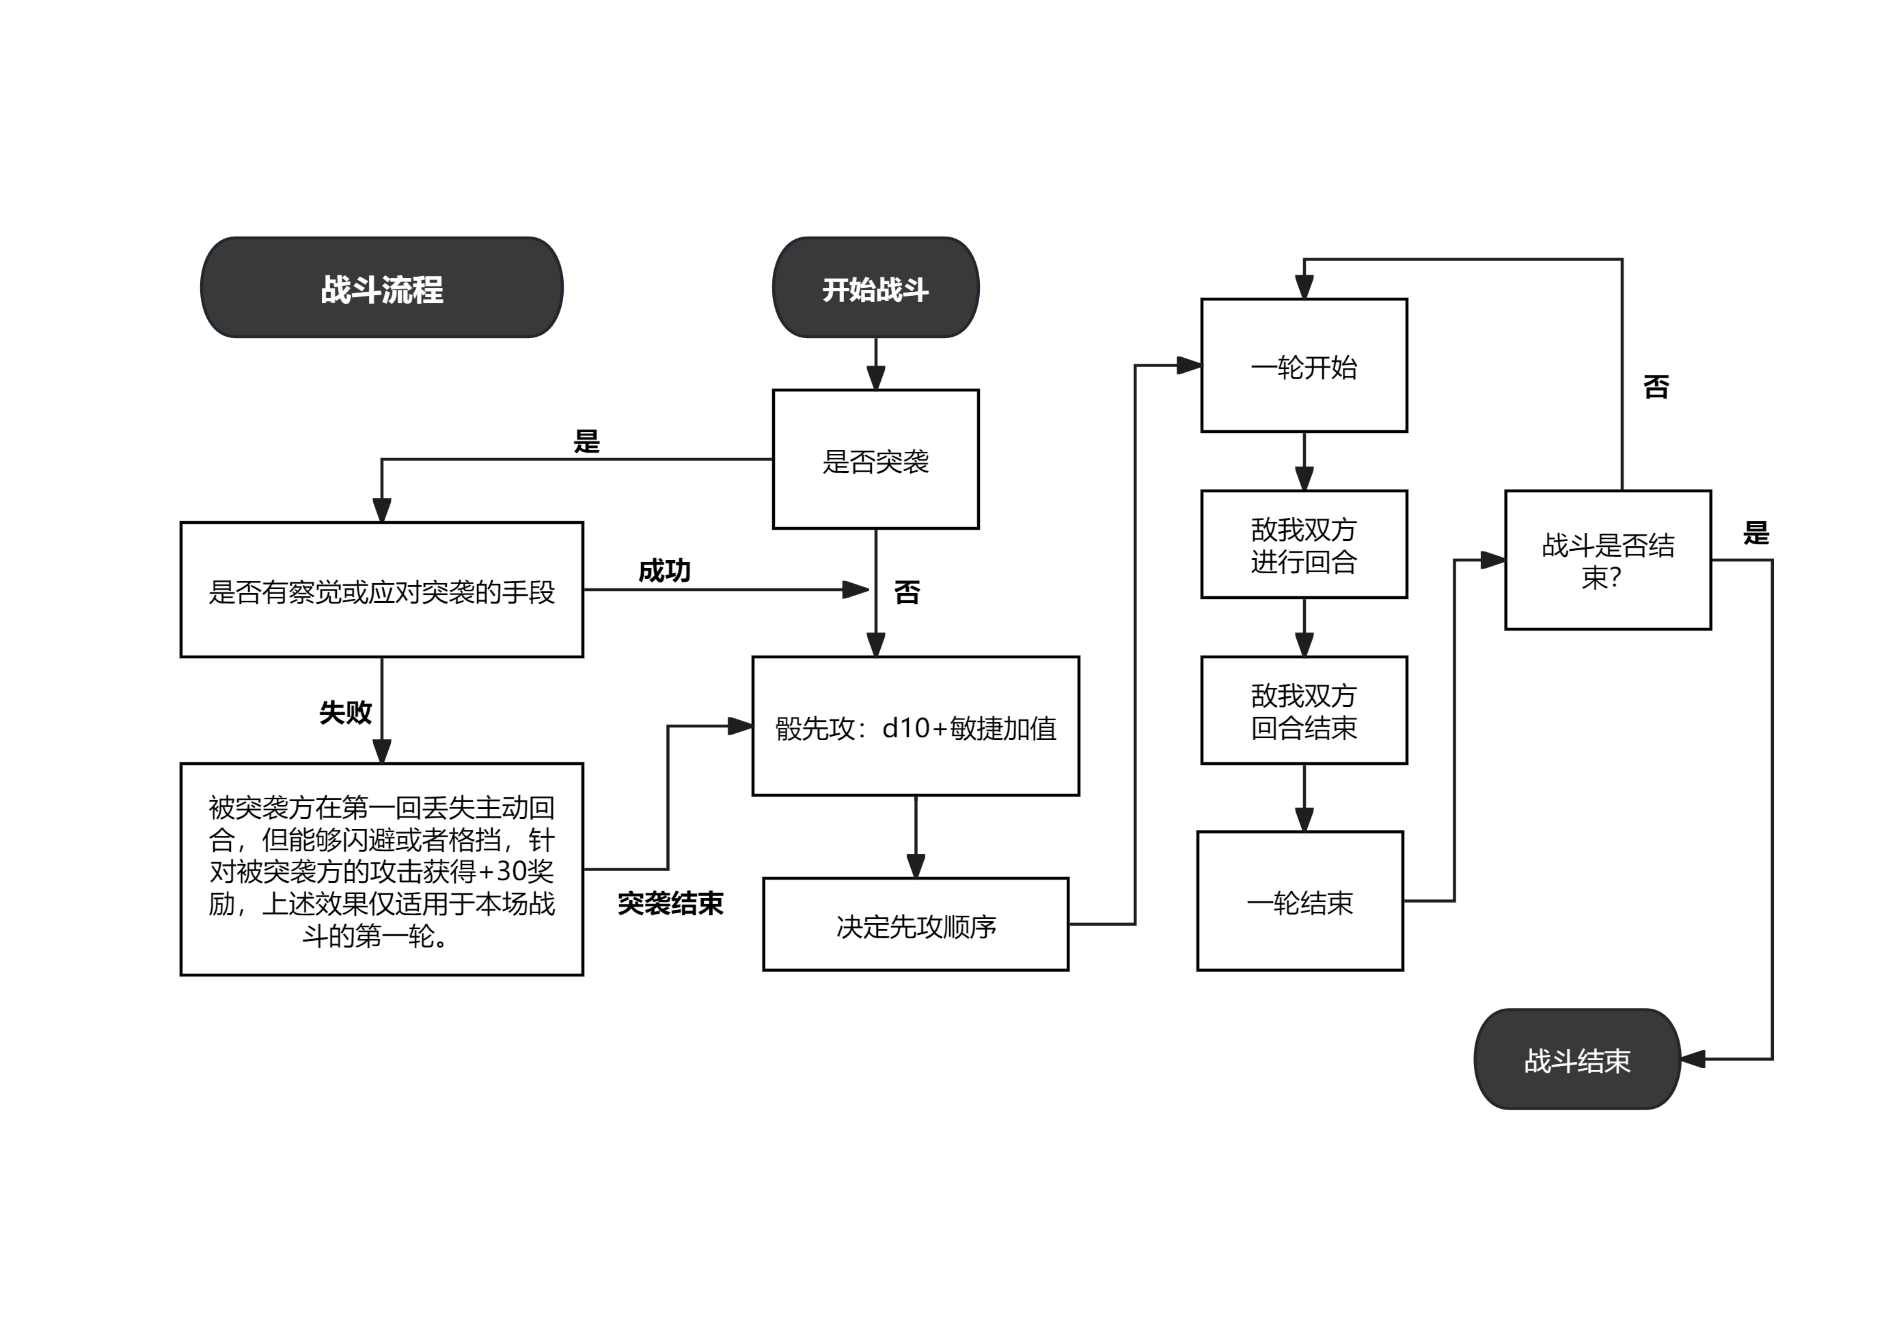

1 .行动顺序

先攻

除非遭遇突袭，否则所有参战者均需进行先攻检定，每人各自投掷1d10 +敏捷加值，数值越高，行动顺序越靠前。

投掷结果适用于本场战斗的后续所有回合，无需每轮重投。

突袭

当一方在毫无防备的状态下遭到攻击时，即视为被突袭。

被突袭方在第一回丢失主动回合，但能够闪避或者格挡，针对被突袭方的攻击获得+30 奖励，上述效果仅适用于本场战斗的第一轮。

2 .动作

每轮中，每个角色各自拥有一个回合。

在你的回合内，你可以选择执行一个完整动作或或者多个其他动作。

动作共分为五大类：完整、部分、反射、自由、长期。

进行动作

掏取武器、攻击、移动等行为均需消耗你的“动作资源”。

具体可执行动作列表及分类，请参阅（附页“战斗动作简要描述表”与《核心规则书》第209 页）

拆分与动作资源

每回合自动获得一个完整动作资源，进行任何动作都需消耗对应资源。

一个完整动作可以拆解为两个部分动作。

完整动作：投入全部精力。 |  |  |  |  | 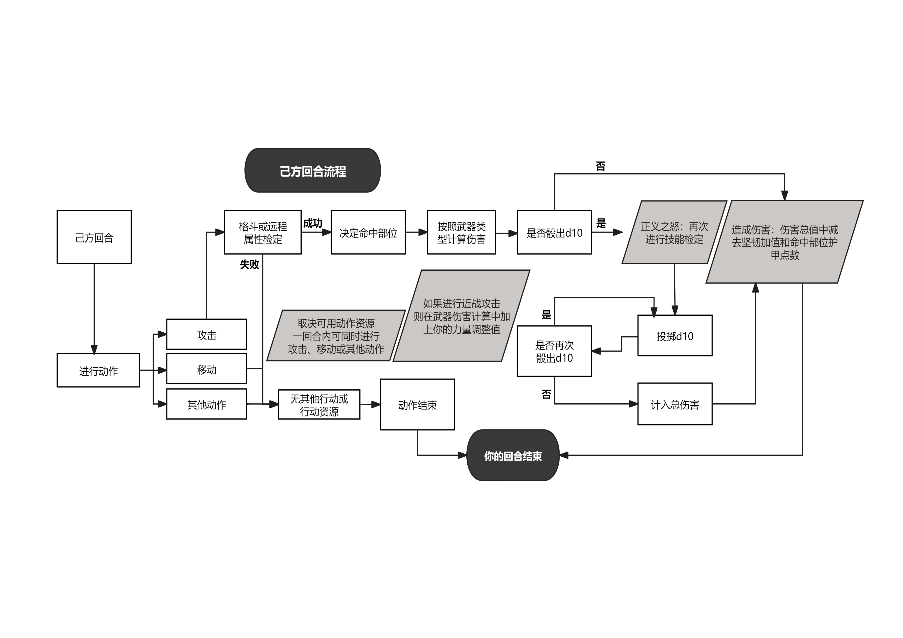

执行后，该角色在本轮内无法再进行部分动作。

部分动作：轻量级行动。

两个不同的部分动作可以替代一个完整动作，但同一回合内禁止使用两个相同的部分动作。

反射动作：即时反应。

每轮限一次，且通常仅能在自己的行动轮次外触发。

自由动作：一些琐碎、零散的小动作。

无次数限制，可在执行任何其他动作的同时进行。

长期动作：跨回合的持续行动。

需每回合保持当前动作状态直至完成，若过程中被打断或主动放弃，则视为失败。

3 .伤害与命中检定

攻击检定

投掷d100，结果‘小于等于’格斗/射击属性值即为成功，反之则失败。

注：进行近战攻击的前提是与对手贴近。

决定命中部位

成功命中后，需投掷一枚d100（百分骰）后，互换投掷结果的十位数与个位数，以确定击中的具体身体部位。

示例：若投出19，则视为91，命中。

命中部位
投掷 | 部位 |  |  |  | 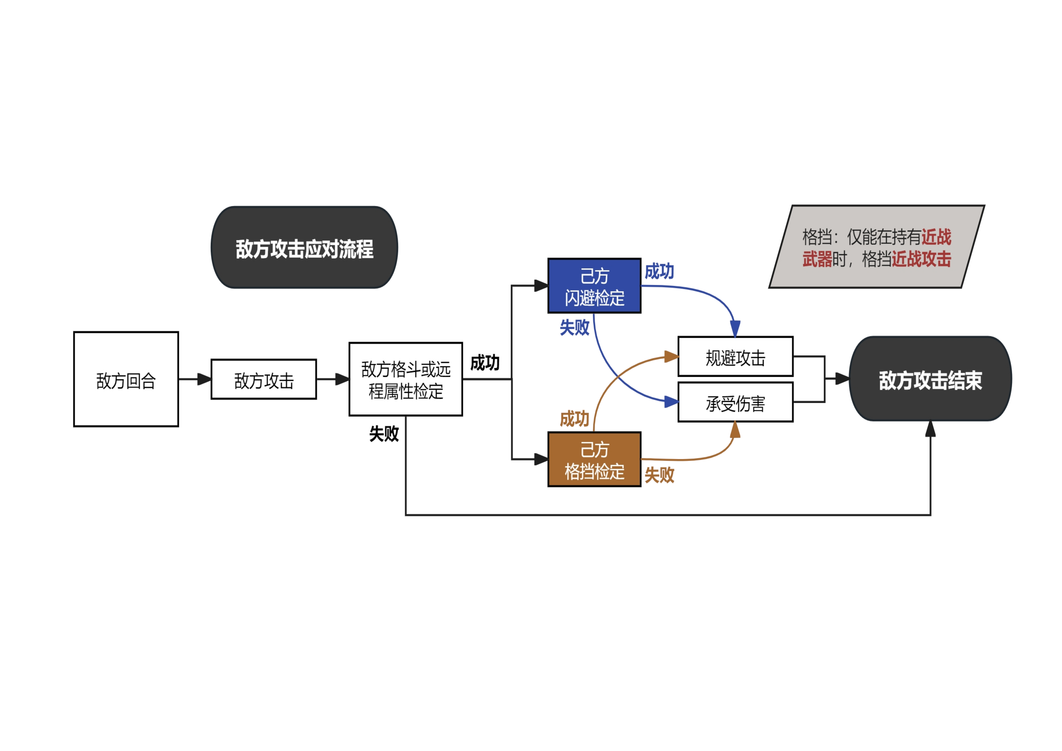
01~10 | 头部
11~20 | 右臂
21~30 | 左臂
31~70 | 躯干
71~85 | 右腿
86~00 | 左腿

投掷武器伤害

命中目标后，需投掷攻击时所用武器的对应的伤害骰。

投掷结果+武器伤害加值=命中伤害

若使用近战武器，还需额外加上角色的力量加值。

破甲与减伤

总减伤值=目标坚韧加值+该部位护甲AP 值。实际伤害=攻击造成的原始伤害-总减伤值。

示例：目标坚韧加值为+3，装备棉背心（躯干 AP2），躯干总减伤为3+2=5 点。

•躯干受击，受到/造成4 点伤害，4 (伤害)-5(减伤)=-1，未造成实际伤害。
•非躯干受击，受到/造成4 点伤害，4 (伤害)-3 (减伤)=1，造成点实际伤害。

4 .武器特性

武器具有对应属性与特性，武器属性共有四类：能量（E）、冲击(I)、爆炸（X）、劈刺（R）特性则通常会造成特殊效果或附加伤害。

示例：霰弹枪通常带有“散射”特性。这意味着它可以进行多次打击，但需查阅“多次命中表”来确定具体的命中部位。

更多武器特性说明，请参阅规则书正文或自动卡上的武器表。

5 .急救

进行医疗技能检定时，施救/被救双方各耗1 完整动作。 |  |  |  |  | 战斗动作简要描述表

•成功：轻伤恢复=智力加值；重伤/致命伤时，恢复1 点承伤/致命伤。 |  |  |  |  | 动作 |  | 类型 | 描述 |  |  |  |  |  |  |  | 动作类型
•失败：无法稳定伤势，若失败度3 或以上，轻/重伤者受到1 点伤害；承伤归零者进行坚韧检定，否则死亡。
 |  |  |  |  | 全力攻击 |  | 完整 | WS+20，无法闪避或格挡 |  |  |  |  |  |  |  | 攻 击 动 作
6 .伤情程度 |  |  |  |  | 冲锋 |  | 完整 | 至少移动4米，WS+10
 |  |  |  |  | 防御姿态 |  | 完整 | 敌人WS−20，你无法攻击
视受伤情况不同，主要伤情分轻、重、致命三种，并会随着好转逐级降低。 |  |  |  |  | 佯攻 |  | 部分 | 对抗WS检定，若胜出，你的下一次攻击无法被闪避或格挡
 |  |  |  |  | 全自动点射 |  | 完整 | BS+20，每两个成功度附加一次攻击
轻伤：伤害=坚韧加值的两倍或以下。 |  |  |  |  | 擒抱 |  | 完整 | 进行一次擒抱攻击（见219页）
 |  |  |  |  | 防御式攻击 |  | 完整 | WS−10，闪避和格挡+10
自然恢复1 点/天，卧床恢复=坚韧加值/天。 |  |  |  |  | 击倒 |  | 部分 | 尝试将敌人击倒在地（见222页）
 |  |  |  |  | 多重攻击 |  | 完整 | 使用迅捷攻击或闪电攻击天赋进行多次攻击
重伤：伤害=坚韧加值的两倍以上。 |  |  |  |  | 看守 |  | 可变 | 射击进入一个设定好的射杀范围内的目标，BS−20
 |  |  |  |  | 半自动点射 |  | 完整 | BS+10，每两个成功度附加一次攻击
自然恢1 点/周，卧床恢复=坚韧加值/周，伤害两倍或以下后转为轻伤。 |  |  |  |  | 标准攻击 |  | 部分 | 进行一次远程或肉搏攻击
 |  |  |  |  | 击晕 |  | 完整 | 尝试击晕对手
致命伤：受到伤害超出承伤范围的部分。 |  |  |  |  | 火力压制 |  | 完整 | 迫使对手承受掩蔽，BS−20
 |  |  |  |  | 脱离 |  | 完整 | 停止肉搏并移动 |  |  |  |  |  |  |  | 移 动 动 作
不可自然恢复，卧床恢复=1 致命伤/周，所有致命伤恢复后转为重伤。 |  |  |  |  | 跳高/跳远 |  | 完整 | 跳远或跳高（见236页）
 |  |  |  |  | 诱敌 |  | 部分 | 对抗WS检定，如果胜出，你可以让敌人移动1米
致命伤的影响 |  |  |  |  | 移动 |  | 部分/完整 | 以一个部分动作移动至多你的移动距离，或者以一个完整动作移动至多两倍你的移动距离
 |  |  |  |  | 奔跑 |  | 完整 | 三倍速度移动，敌人BS−20但WS+20
根据致命点数量、属性与部位给予不同致命状态（详见《核心规则书》第225 页）。 |  |  |  |  | 站立/骑乘 |  | 部分 | 站起身或跨上骑乘用动物
 |  |  |  |  | 战术前进 |  | 完整 | 从一个掩体移动到另一个
武器属性共有四类：能量（E）、冲击(I)、爆炸（X）、劈刺（R）。 |  |  |  |  | 瞄准 |  | 部分/完整 | 一个部分动作使下次攻击命中+10，或者完整动作使下次攻击命中+20 |  |  |  |  |  |  |  | 杂 项 动 作
 |  |  |  |  | 延迟 |  | 部分 | 在你的下一回合之前进行一个部分动作
失血：失血时每轮10%的概率死亡。 |  |  |  |  | 闪避 |  | 反射 | 进行闪避检定尝试忽略一次命中的攻击
 |  |  |  |  | 聚焦能量 |  | 多种 | 施展一项灵能
稳定伤势的医疗检定-10，如果进行剧烈运动（战斗、移动等）则检定-30。 |  |  |  |  | 格挡 |  | 反射 | 进行WS检定尝试忽略一次命中的攻击
 |  |  |  |  | 准备 |  | 部分 | 准备一件武器或物品
眩晕：眩晕时无法行动（闪避、攻击等），攻击眩晕者时WS/BS 检定+20，并不在视为近战状态。 |  |  |  |  | 装填 |  | 多种 | 装填一把射击武器
 |  |  |  |  | 使用技能 |  | 多种 | 你使用技能
眩晕时并非无助状态，仍会对周遭有所警觉。

虚弱：承受虚弱数=坚韧加值。

达上限则昏迷10 -TB 分钟；虚弱时所有检定-10。每休息1 小时移除1 点虚弱，休息8 小时清除全部虚弱。

7 .战斗中如何移动

战斗中包含四种移动模式：部分、完整、冲锋及奔跑，（详见附页“战斗动作表”）。

移动距离取决于其敏捷加值(AB)，部分移动是 AB 加值数，全移两倍，冲锋三倍，奔跑六倍。

动作 | 部分 | 完整 | 完整 | 完整
AB | 部分移动 | 完整移动 | 冲锋 | 奔跑
1 | 1 | 2 | 3 | 6
2 | 2 | 4 | 6 | 12
3 | 3 | 6 | 9 | 18
4 | 4 | 8 | 12 | 24
5 | 5 | 10 | 15 | 30
（计量单位：米；地图单位：每格1 米。）

8 .正义之怒

当任意一个攻击伤害骰（含d5 投出10）掷出10时，需再次进行攻击检定。

若检定成功，加投1 次d10 并计入伤害；若新骰结果仍为10，可继续加投d10 并计入伤害，且无需重复攻击检定，直至掷出非10 为止。

9 .其他信息

战斗环境

战斗环境涵盖地形、天气、战术条件及其他影响战局的因素。

角色应善用环境优势——周密的计划、合适的装备或出色的战术往往决定侍僧的生死。

具体条目（详见《核心规则书》第220 页）。

武器故障

远程技巧检定投出96 -100 时，视为自动失手且武器故障。

故障武器无法使用，需消耗一个完整动作进行“远程技巧检定”排除故障。

•检定成功：武器修复但需重新装填（弹药已耗尽）。
•检定失败：武器仍故障，下轮可重试。

压制

若角色回合结束时处于火力压制范围内，无论攻击是否只命中掩体、角色是否受伤，均需进行一次困难（-20）意志检定。

意志检定成功角色正常行动，否则角色被压制。

被压制的状态

仅能进行部分动作，且射击时检定-20。

•与攻击者之间有遮挡物时，不能离开掩体，除非撤退（撤退时仍视为被遮挡）。
•无掩蔽时，必须在下一回合移动到掩蔽后，附近无掩蔽则必须离开压制者。

回合结束时进行意志检定，成功则下一回合回复正常行动，若上一回合无人向他射击，则意志检定+30。

如果进入近战，也会自动脱离压制状态。

近距离射击

攻击位于角色武器有效射程的一半以内的单位时，视为近距离射击，射击（BS）检定+10。

射击近战单位

射击正处在近战状态的目标时，射击（BS）

检定+20。

借机攻击

如果你试图从一名或更多与你近战的对手身边离开而不使用脱离动作，当你移动的时。

你离开的每一名对手都可以自由对你进行一次标准攻击。

这是一次除去他们每回合正常攻击次数之外的额外攻击。

